統計分析_カイ二乗検定
カイ二乗検定

 |  | 相談の未済
 |  | 相談済 | 未相談 | 合計
認知度 | Yes |  |  | 0
 | No |  |  | 0
 | 合計 | 0 | 0 | 0

 | 期待値 | #DIV/0! | #DIV/0!
 |  | #DIV/0! | #DIV/0!

 | カイ二乗値 | #DIV/0!
 | 自由度 | 1.00
 | p | #DIV/0!
p値：有意確率、危険率
➥通常、1%あるいは5%水準で有意性を判断する
1%で有意＝99%の確率で誤謬を免れている
5%で有意＝95%の確立で誤謬を免れている。

統計分析_t検定
t検定

性別 (f=2) | 就職への賛意≒不安感(5段階)
 | 事前 | 事後
1 | 3 | 4
1 | 1 | 2
1 | 3 | 3
1 | 3 | 3
1 | 2 | 4
1 | 3 | 2 | ＝TTEST(配列１, 配列2, 尾部*1, 検定の種類*2)
1 | 2 | 1
1 | 3 | 5 |  | *1 … 「１」片側検定、「２」両側検定
1 | 2 | 3 |  | *2 … 「１」対応あるサンプルのｔ検定
1 | 2 | 2 |  | 「２」等分散の2標本のｔ検定
2 | 3 | 4 |  | 「３」分散の異なる2標本のｔ検定
2 | 1 | 4
p値：有意確率、危険率
➥通常、1%あるいは5%水準で有意性を判断する
1%で有意＝99%の確率で誤謬を免れている
5%で有意＝95%の確立で誤謬を免れている。
2 | 2 | 3
2 | 1 | 3 | ☞ t検定のp値は…
2 | 2 | 5
2 | 1 | 2
2 | 1 | 4
2 | 3 | 5
2 | 1 | 3
2 | 1 | 4
2 | 2 | 3
2 | 1 | 3
2 | 1 | 3
 | 1.9 | 3.3

内容分析_ワードクラウド
 | ■学び | ■活用

 | ■学び | ■活用
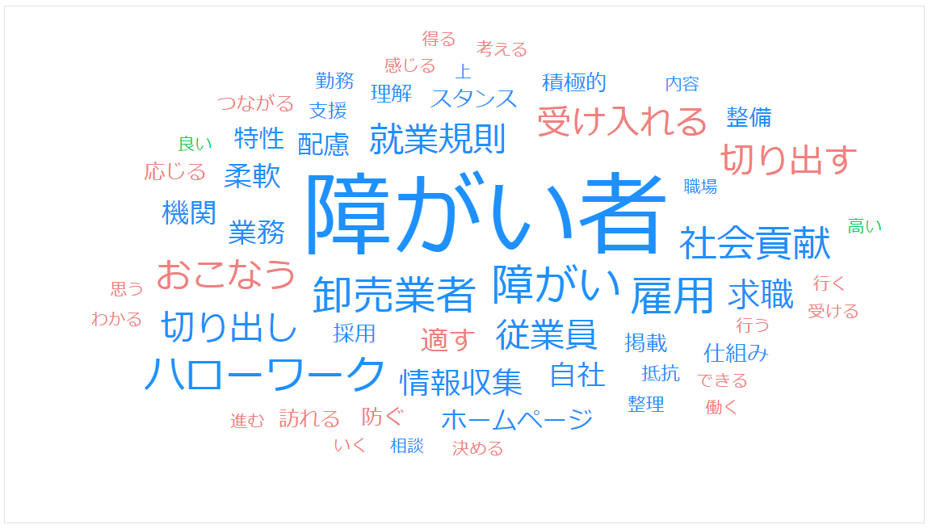
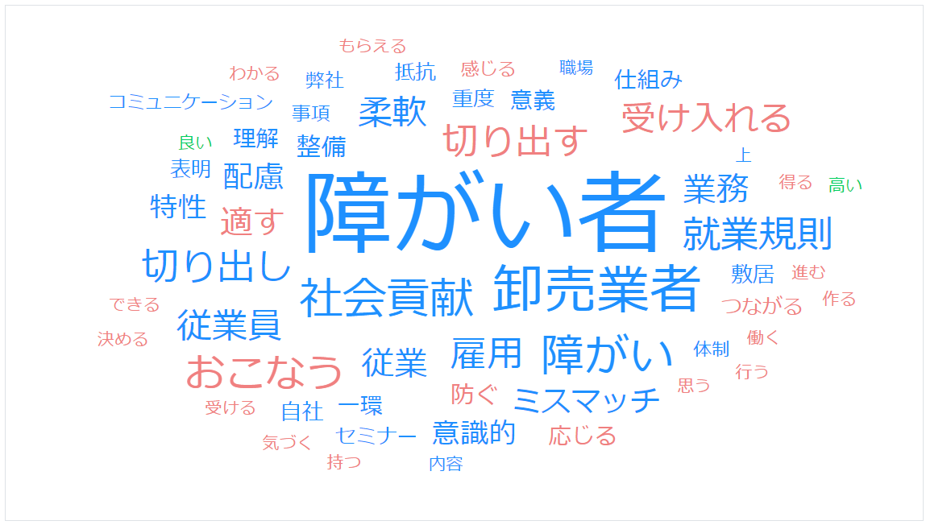
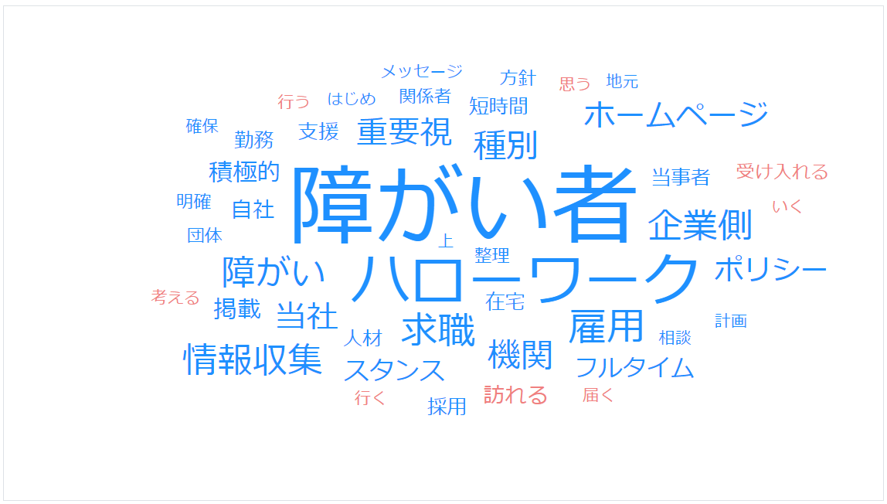

（User Local AI テキストマイニング使用 https://textmining.userlocal.jp/）

内容分析_前事後比較wWdCld
（事後）研修実施から半年後のインタビュー
東京の中小企業A社 （従業員数100名） | 人事担当者 | 障がい者の受け入れの考え方について、弊社のホームページで社長が自らメッセージを打ち出しており、それがSDGsの流れもあいまって、地域内外に伝わっているように感じる。厚生労働省の障がい者雇用に関する調査の一環で、先日取材の依頼が来た。取材を受けたことで、「うちの会社は社会に貢献しているんだ」という意識が、従業員の間で高もまり、障がい者雇用に対する理解が深まったようだ。就業規則の整備については、社会保険労務士に依頼して実施した。社内で専門家も含めてよく考えたので、納得感の高いものができたと思う。 ＊下線部はエビデンス！ | 地元のハローワークと、民間の支援機関２機関で求人募集をおこなっている。この半年間で３名の方から問い合わせをいただいた。まだ実際の採用にはつながっていないが、弊社の障がい者雇用のスタンスをホームページで明確に示しているので、問い合わせをいただく障がい者と弊社の期待値について、ミスマッチは無い(左コード③)ように感じている。ただ、実際に採用するとなると、従業員の中に介護サポートができる人材が必要になるなど、新たな課題が生じるのではないかと不安を感じる側面もある。 ＊下線部はエビデンス！
④が加わり、
①②にはエビデンスが！
③④がエビデンスと共に加わった。同時に次の課題も…！

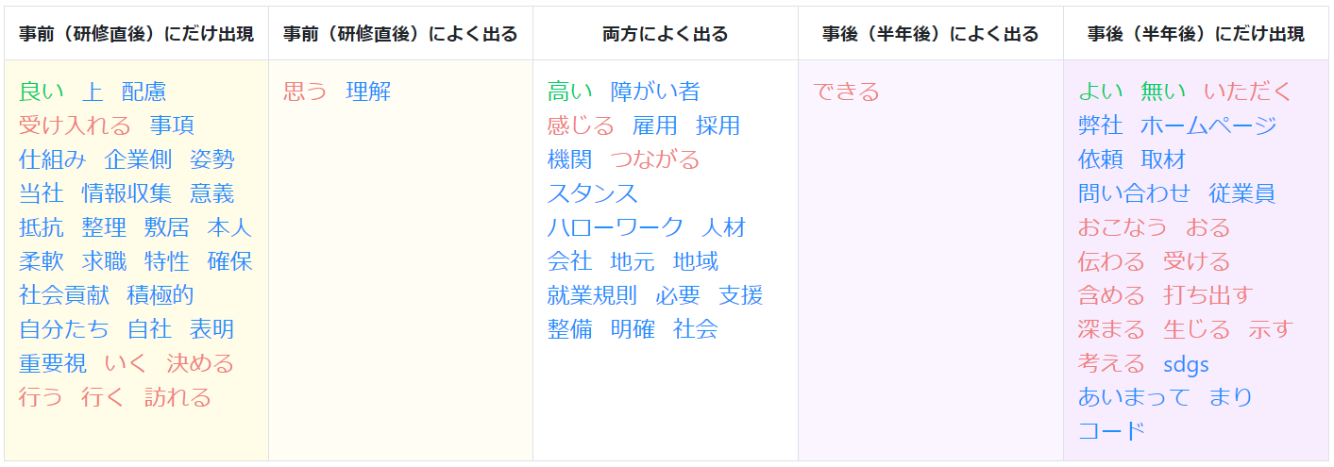
（事前）研修直後のインタビュー
東京の中小企業A社 （従業員数100名） | 人事担当者 | 障がい者を受け入れる上で、会社として、どのようなことに配慮すれば良いかが理解できた。まずは就業規則などの社会の仕組みを整備することが必要であると感じたが、自分たちで行うには敷居が高く、抵抗感もある。採用後は、本人の特性をよく理解した上で、特に配慮するべき事項を柔軟に決めたいと思う。障がい者を受け入れることは、地域に対しても自社の姿勢を表明することにつながり、社会貢献の意義があると感じた。 | 人材確保は、企業側が最も重要視すること。当社の障がい者雇用に対するスタンスを明確に整理した上で、まずハローワークを訪れたいと思う。また、地元の各支援機関で求職者に関する情報収集を積極的に行っていこうと思う。

動詞が増えている！
➡ ちゃんとアクションが起きている？！
 | コード表 | ①就業規則などの柔軟な変更が必要なこと | ①障がい者雇用に対する自社のスタンスを明確にする
 |  | ②社会貢献としての意義 | ②積極的に情報収集を行う
 |  | ③業務内容の適切な切り出し・マッチング | ③メッセージの発信 ➡数値指標(アクセス数等)も？！
 |  | ④従業員の理解への配慮 | ④他機関（ハローワークなど）との連携 ➡数値指標(問合せ件数等)も？！
 |  | ⑤懸念 | ⑤懸念

